1、2
第１章 自 然

１．位置
市役所の所在地 山口県光市中央六丁目１番１号 東経１３１度５６分３２秒、北緯３３度５７分４３秒
 |  |  | 資料：国土交通省国土地理院
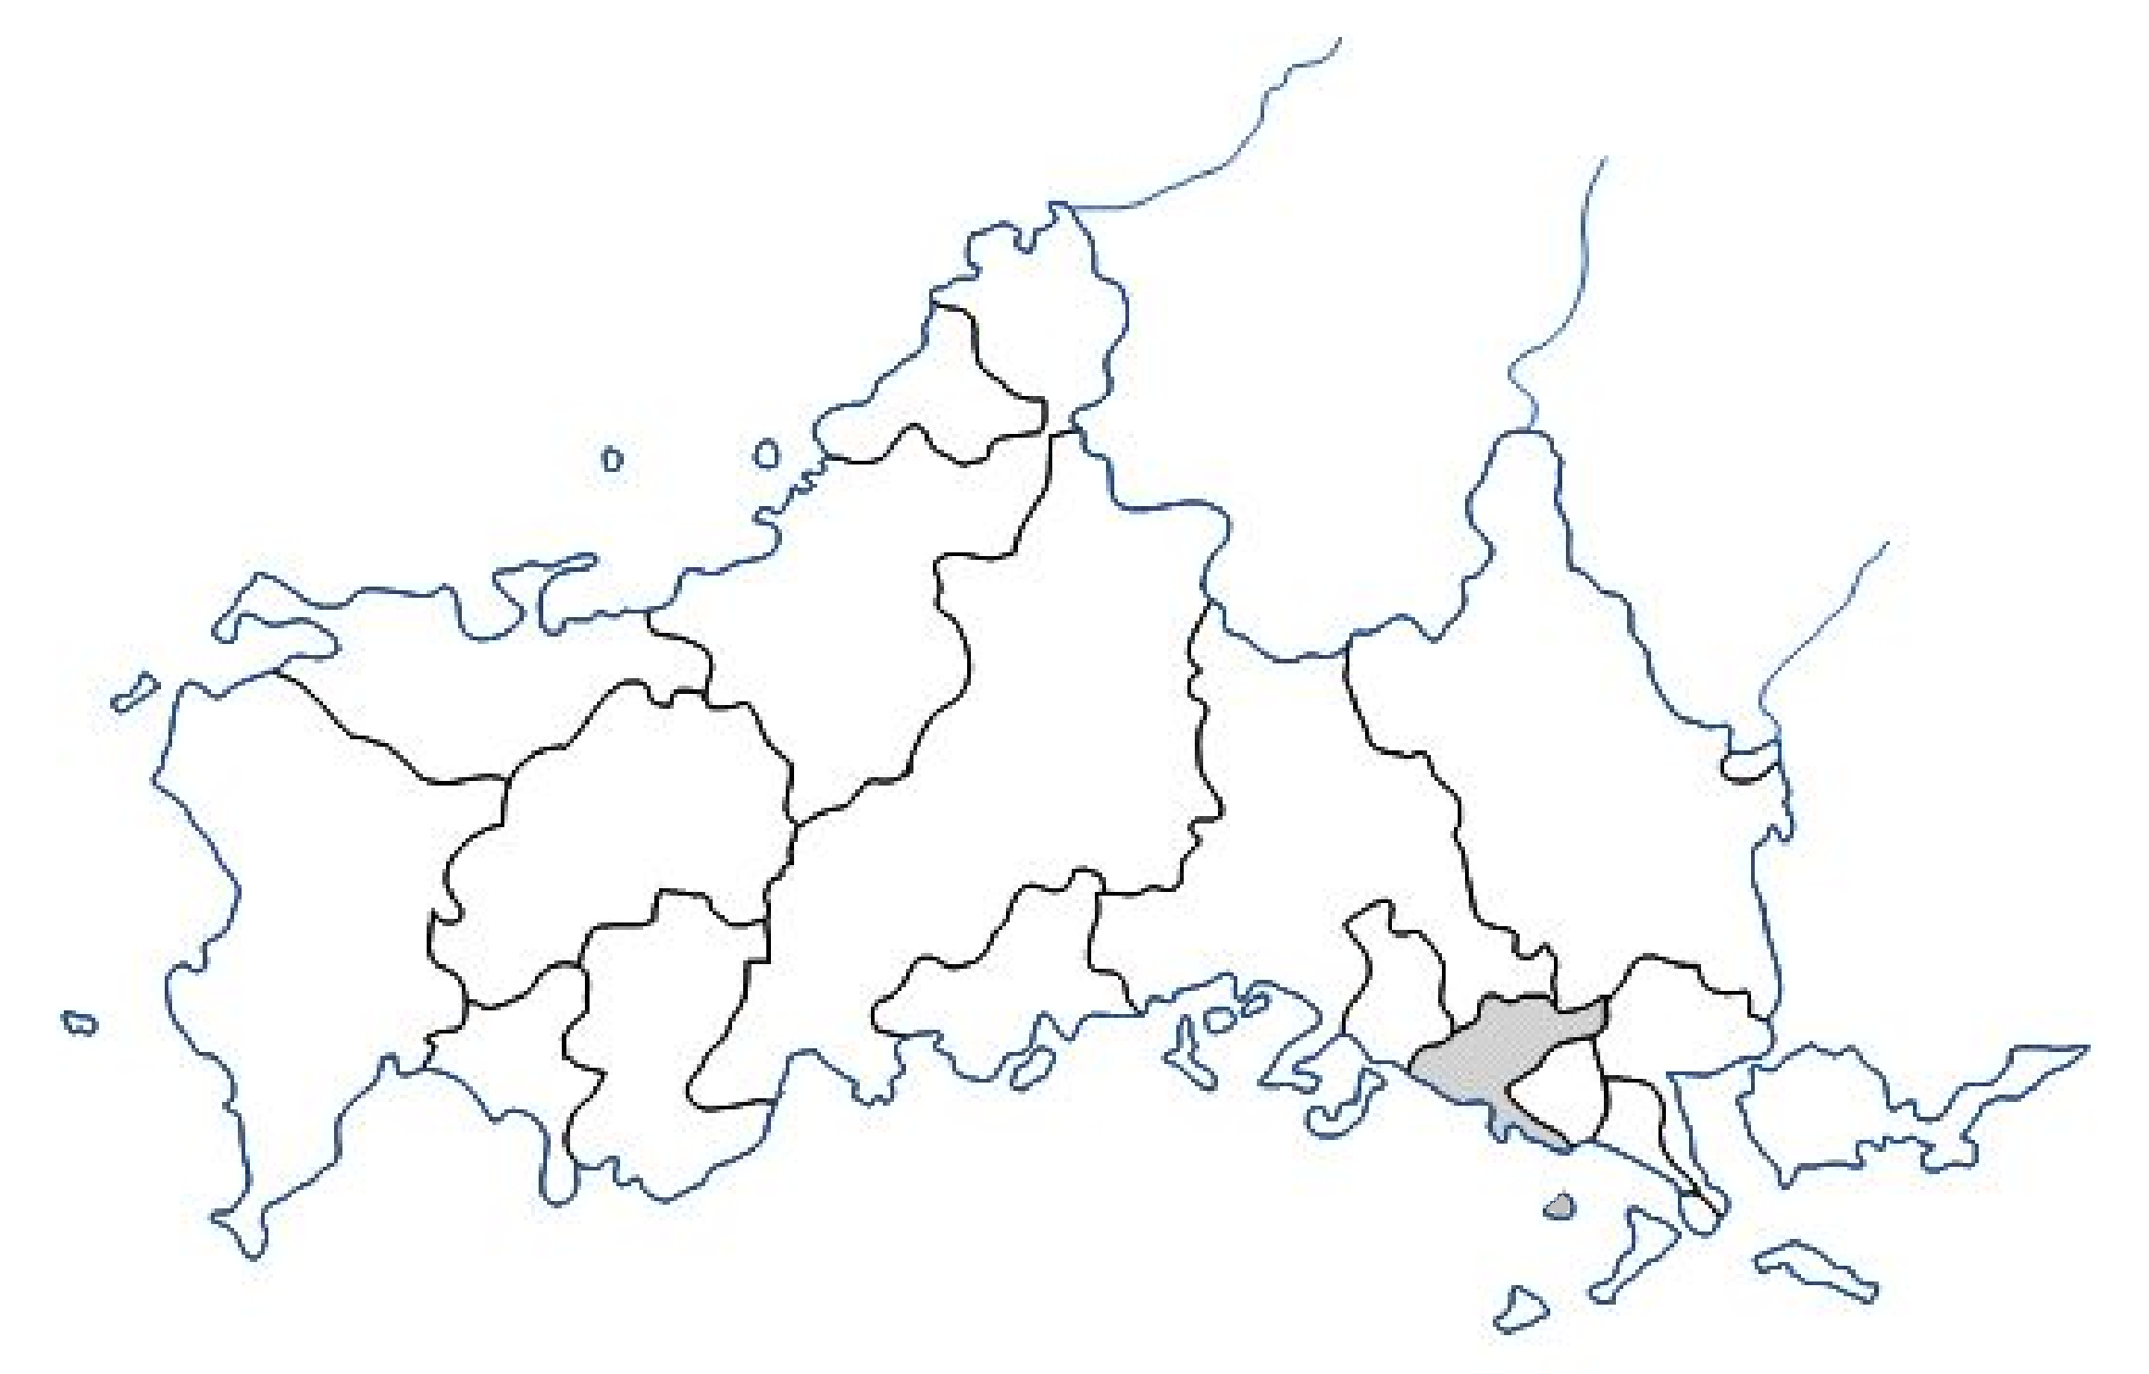

島根県
阿武町
広島県

萩市

長門市
山口市
岩国市
和木町
美祢市
周南市
下関市
下松市
宇部市
防府市
柳井市
山陽小野田市
田布施町
周防大島町
平生町

光市
上関町

２．面積の推移

（単位：k㎡） |  |  | (各年10月1日)
年 次 | 旧光市 | 旧大和町
平成 元 年 | 59.83 | 32.09
10 年 | 59.85 | 32.09
平成16年10月4日合併 | 91.94
平成 26 年 | 92.13
資料：国土交通省国土地理院
（注）平成26年の面積変更は、地図データの更新による。

4
４．地目別民有地面積

（単位：a） |  |  |  |  |  |  | （各年1月1日）
年次 | 総数 | 田 | 畑 | 宅地 | 池沼 | 山林 | 原野 | その他
令和2年 | 686,564 | 90,219 | 32,421 | 108,551 | 294 | 386,548 | 35,762 | 32,769
3年 | 686,482 | 89,848 | 32,264 | 108,809 | 294 | 386,636 | 35,890 | 32,741
4年 | 686,291 | 89,567 | 31,916 | 108,999 | 294 | 386,619 | 35,814 | 33,082
5年 | 686,209 | 88,920 | 31,750 | 109,212 | 294 | 386,766 | 35,769 | 33,499
６年 | 686,167 | 88,151 | 31,538 | 109,393 | 294 | 386,800 | 35,784 | 34,207
資料：市町村税の状況
（注）「その他」は雑種地、鉱泉地、牧場の合計
四捨五入の関係で内訳と総数が一致しないことがある。

地目別民有地面積

5
５．年別気象

年次 | 気温（℃） |  |  | 湿度（％） |  |  | 降雨量（mm）
 | 最高 | 最低 | 平均 | 最高 | 最低 | 平均 | 総雨量 | 月平均
平成28年 | 34.5 | -4.7 | 16.6 | 98.8 | 24.7 | 82.1 | 2295.0 | 191.3
29年 | 35.9 | -1.1 | 16.2 | 99.9 | 9.1 | 73.9 | 1452.5 | 121.0
30年 | 35.4 | -3.7 | 16.4 | 99.9 | 14.7 | 79.2 | 1883.0 | 156.9
令和元年 | 35.3 | 0.5 | 16.8 | 99.9 | 13.8 | 80.5 | 1262.5 | 105.2
2年 | 34.9 | -1.6 | 16.6 | 99.9 | 19.4 | 81.9 | 1776.5 | 148.0
3年 | 34.3 | -4.6 | 17.2 | 99.9 | 18.8 | 83.4 | 1804.0 | 150.3
4年 | 34.3 | -2.4 | 16.7 | 99.9 | 23.6 | 83.6 | 1108.5 | 92.4
5年 | 35.8 | -5.2 | 17.1 | 99.9 | 18.6 | 85.5 | 1636.0 | 136.3
6年 | 35.9 | 0.0 | 18.4 | 99.9 | 20.2 | 87.8 | 1848.5 | 154.0
7年 | 35.4 | -3.7 | 16.9 | 99.9 | 20.8 | 85.5 | 1297.0 | 108.1
資料：光地区消防組合

平成28年～令和7年の最高気温・最低気温
平成28年 | 34.5 | 1
29年 | 35.9
30年 | 35.4
令和元年 | 35.3
2年 | 34.9
3年 | 34.3
4年 | 34.3
5年 | 35.8
6年 | 35.9
7年 | 35.4

6
６．月別気象

令和７年 月別 | 気温（℃） |  |  | 湿度（％） |  |  | 降雨量（mm）
 | 最高 | 最低 | 平均気温 | 最高 | 最低 | 平均 | 降雨日数 | 総雨量
1月 | 14.1 | -3.7 | 6.0 | 99.7 | 39.4 | 78.8 | 5 | 19.5
2月 | 12.6 | -3.0 | 4.3 | 99.9 | 39.9 | 80.5 | 7 | 52.5
3月 | 23.0 | 0.6 | 10.2 | 99.9 | 20.8 | 82.7 | 13 | 117.0
4月 | 25.5 | 4.3 | 14.5 | 99.9 | 26.3 | 82.8 | 14 | 103.5
5月 | 27.3 | 9.8 | 18.3 | 99.9 | 23.8 | 86.0 | 14 | 218.0
6月 | 32.2 | 15.2 | 23.2 | 99.9 | 31.6 | 93.5 | 15 | 303.5
7月 | 35.4 | 21.5 | 28.3 | 99.9 | 55.5 | 90.3 | 3 | 12.5
8月 | 34.2 | 22.3 | 28.3 | 99.9 | 65.5 | 94.7 | 7 | 258.0
9月 | 34.9 | 17.6 | 26.5 | 99.9 | 54.4 | 94.1 | 13 | 91.5
10月 | 30.3 | 9.7 | 20.9 | 99.9 | 49.1 | 87.5 | 9 | 55.0
11月 | 21.8 | 5.0 | 14.0 | 99.9 | 47.5 | 82.8 | 3 | 32.0
12月 | 19.2 | -1.0 | 9.3 | 99.1 | 34.5 | 72.4 | 9 | 34.0
資料：光地区消防組合

令和7年1月～12月の降雨量・平均気温

